2023_04_data
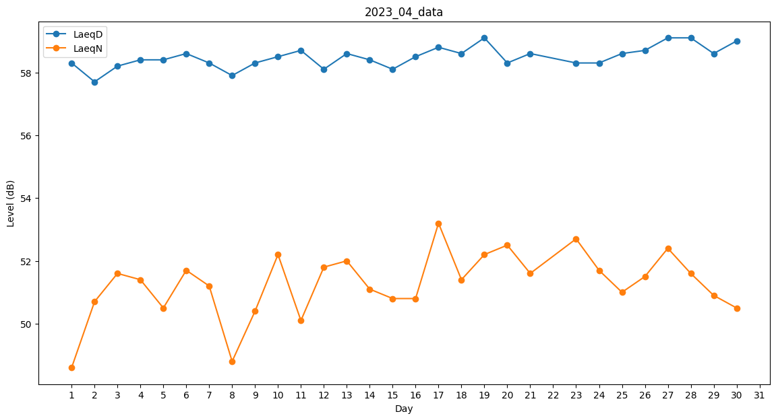
Day | LaeqD | LaeqN
1 | 58.3 | 48.6
2 | 57.7 | 50.7
3 | 58.2 | 51.6
4 | 58.4 | 51.4
5 | 58.4 | 50.5
6 | 58.6 | 51.7
7 | 58.3 | 51.2
8 | 57.9 | 48.8
9 | 58.3 | 50.4
10 | 58.5 | 52.2
11 | 58.7 | 50.1
12 | 58.1 | 51.8
13 | 58.6 | 52
14 | 58.4 | 51.1
15 | 58.1 | 50.8
16 | 58.5 | 50.8
17 | 58.8 | 53.2
18 | 58.6 | 51.4
19 | 59.1 | 52.2
20 | 58.3 | 52.5
21 | 58.6 | 51.6
22 | 58.6 | 0
23 | 58.3 | 52.7
24 | 58.3 | 51.7
25 | 58.6 | 51
26 | 58.7 | 51.5
27 | 59.1 | 52.4
28 | 59.1 | 51.6
29 | 58.6 | 50.9
30 | 59 | 50.5

